Sheet1
Run Order | Distance | Flow-rate | Voltage | Picture
1 | 10 | 0.5 | 15
2 | 10 | 0.5 | 18
3 | 10 | 0.5 | 20
4 | 10 | 0.7 | 15
5 | 10 | 0.7 | 18
6 | 10 | 0.7 | 20
7 | 10 | 1 | 15 | 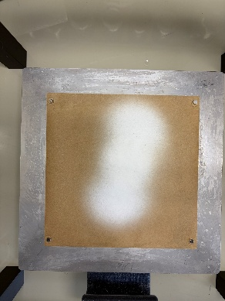
8 | 10 | 1 | 18 | 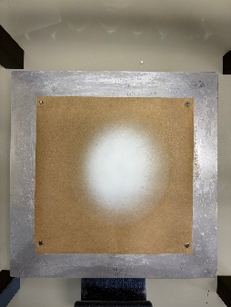
9 | 10 | 1 | 20 | 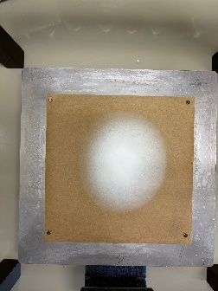
10 | 12 | 0.5 | 15 | 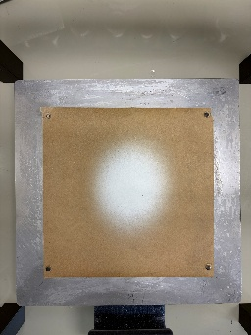
11 | 12 | 0.5 | 18 | 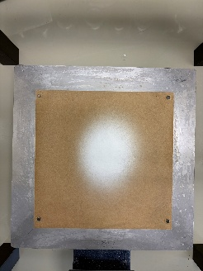
12 | 12 | 0.5 | 20
13 | 12 | 0.7 | 15 | 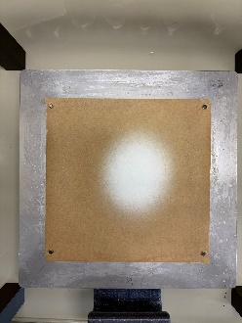
14 | 12 | 0.7 | 18 | 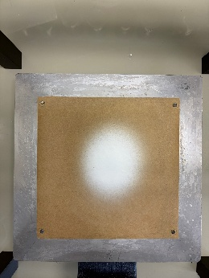
15 | 12 | 0.7 | 20 | 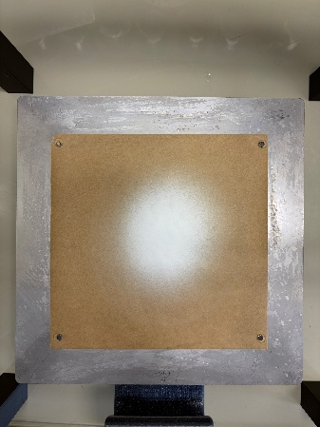
16 | 12 | 1 | 15 | 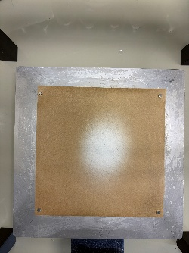
17 | 12 | 1 | 18 | 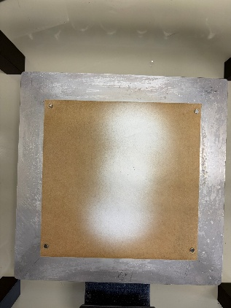
18 | 12 | 1 | 20 | 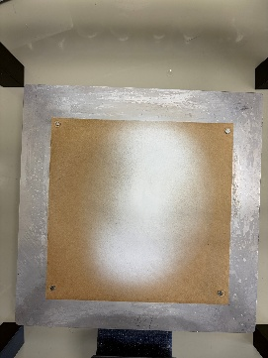
19 | 14 | O.5 | 15 | 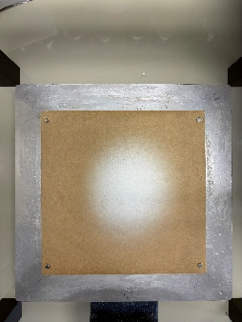
20 | 14 | 0.5 | 18 | 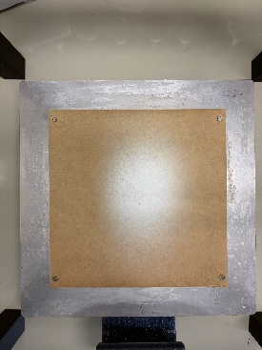
21 | 14 | 0.5 | 20 | 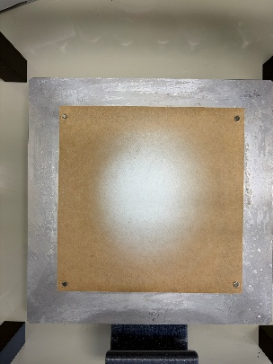
22 | 14 | 0.7 | 15 | 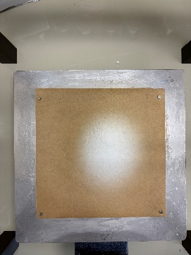
23 | 14 | 0.7 | 18 | 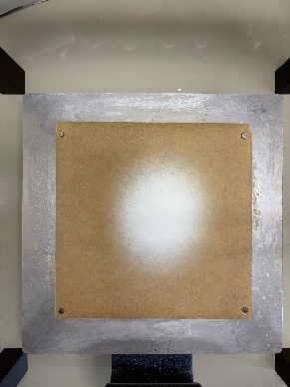
24 | 14 | 0.7 | 20 | 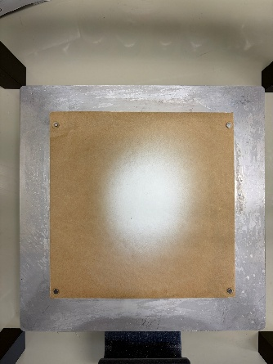
25 | 14 | 1 | 15 | 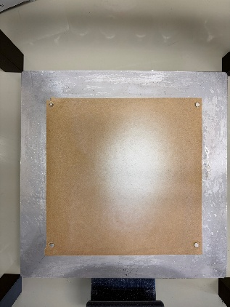
26 | 14 | 1 | 18 | 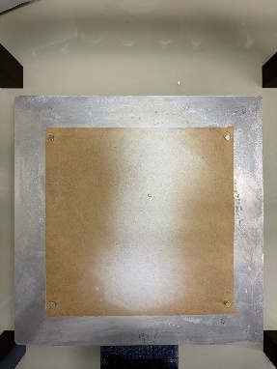
27 | 14 | 1 | 20 | 